상품제안서
송월 미키미니 동물타올 시즌2 | 상품코드: F07202

 |  |  |  |  |  |  | 02-412-0044 | www.easy1.co.kr
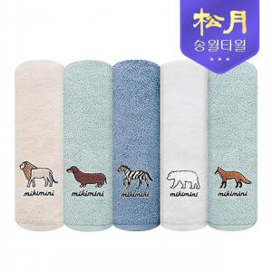

【상세/제작정보】

【인쇄/포장옵션】 | 실크, 자수 / 포장지포장

【공급단가】 | 수량 | 100~ | 500~ | 1,000~ | 2,000~ | 3,000~
*VAT별도 | 단가 | 4,210원 | 4,050원 | 3,900원 | 3,740원 | 3,650원

【상품 URL】 | https://dev.easy1.co.kr:443/src/goods_detail.php?gdno=7202

